GraficaTasadecrecimiento
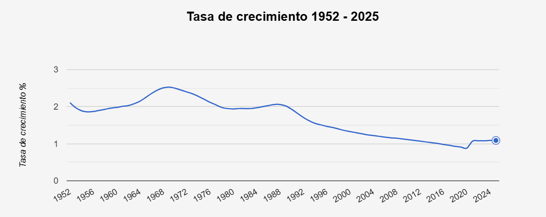

GraficaHistoria
Poblacion de Asia
 | 2025 | Población
1951 | 1951 | 0
1952 | 1952 | 0
1953 | 1953 | 0
1954 | 1954 | 0
1955 | 1955 | 0
1956 | 1956 | 0
1957 | 1957 | 0
1958 | 1958 | 0
1959 | 1959 | 0
1960 | 1960 | 0
1961 | 1961 | 0
1962 | 1962 | 0
1963 | 1963 | 0
1964 | 1964 | 0
1965 | 1965 | 0
1966 | 1966 | 0
1967 | 1967 | 0
1968 | 1968 | 0
1969 | 1969 | 0
1970 | 1970 | 0
1971 | 1971 | 0
1972 | 1972 | 0
1973 | 1973 | 0
1974 | 1974 | 0
1975 | 1975 | 0
1976 | 1976 | 0
1977 | 1977 | 0
1978 | 1978 | 0
1979 | 1979 | 0
1980 | 1980 | 0
1981 | 1981 | 0
1982 | 1982 | 0
1983 | 1983 | 0
1984 | 1984 | 0
1985 | 1985 | 0
1986 | 1986 | 0
1987 | 1987 | 0
1988 | 1988 | 0
1989 | 1989 | 0
1990 | 1990 | 0
1991 | 1991 | 0
1992 | 1992 | 0
1993 | 1993 | 0
1994 | 1994 | 0
1995 | 1995 | 0
1996 | 1996 | 0
1997 | 1997 | 0
1998 | 1998 | 0
1999 | 1999 | 0
2000 | 2000 | 0
...

